상품제안서
훈민정음볼펜+곤룡포 나전한지 가죽명함지갑 | 상품코드: S31024

 |  |  |  |  |  |  | 02-713-8555 | www.synergygift.co.kr
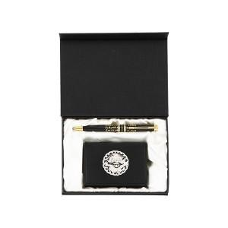

【상세/제작정보】 | <p>※금형비 별도 상품입니다.</p>

【인쇄/포장옵션】 | 레이저, 불박 / 포장지포장

【공급단가】 | 수량 | 10~ | 50~ | 100~ | 300~ | 500~
*VAT별도 | 단가 | 46,170원 | 44,460원 | 42,750원 | 41,040원 | 40,010원

【상품 URL】 | https://www.synergygift.co.kr:443/src/goods_detail.php?gdno=31024

